关系图
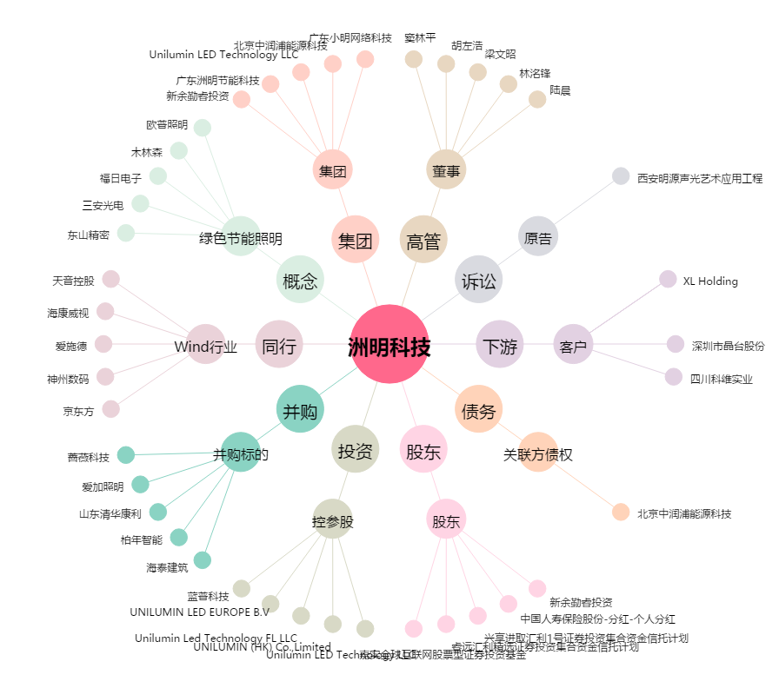
洲明科技[300232.SZ] - 关系概览图

